Anagrafica
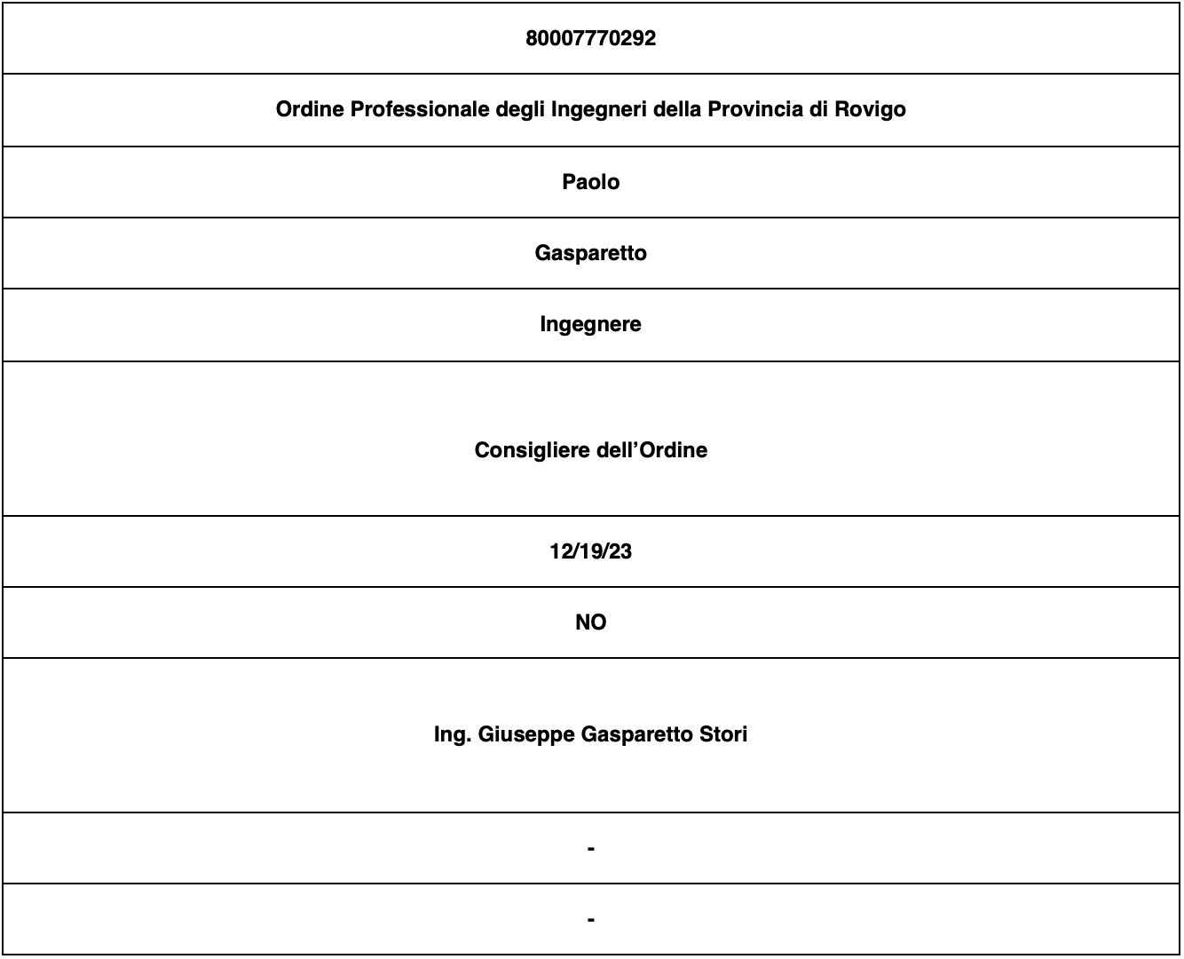
Domanda | Risposta
Codice fiscale Amministrazione/Società/Ente
Denominazione Amministrazione/Società/Ente
Nome RPCT
Cognome RPCT
Qualifica RPCT
Ulteriori incarichi eventualmente svolti dal RPCT
Data inizio incarico di RPCT
Le funzioni di Responsabile della trasparenza sono svolte da soggetto diverso dal RPC (Si/No)
Nominativo del soggetto che nel PTPCT o nella sottosezione "Rischi corruttivi e trasparenza" del PIAO o nel MOG 231 è indicato come sostituto del RPCT (in caso di temporanea ed improvvisa assenza del RPCT)
Motivazione dell'assenza del RPCT
Data inizio assenza della figura di RPCT

